PART CD
Danby Model:DWC172BLPDB
Factory Model:LSC52C, Black
Effective Date:2012
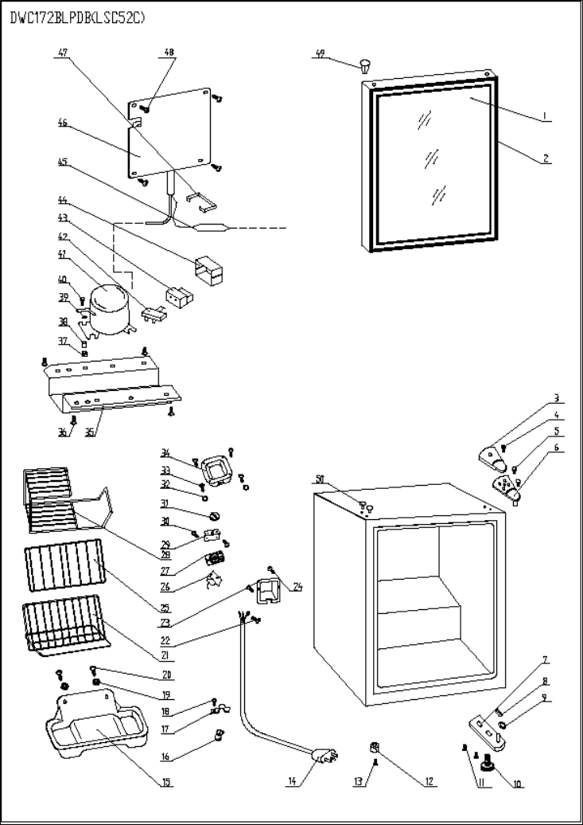
Revision: |  | Updated Part Number, April 2017 | Updated Part Number, Sept. 2018
NO | PART NUMBER |  |  | PART DESCRIPTION (ENG) | QTY | Notes
1 | 1.05.30.07.042 |  |  | Glass Door | 1 | Special Order
2 | 1.05.35.03.013 |  |  | Door Gasket | 1
3 | 1.4.412.56 | 1.25.02.12.04.008 |  | Upper Hinge Cover | 1
4 | 1.4.412.12 | 1.05.02.01.001 |  | Upper Hinge Cover Screw | 1
5 | 1.4.412.12 | 1.05.03.03.019 |  | Upper Hinge Screw | 2
6 | 11.3.99.10 | 3.2.02.11.005 |  | Uppper Hinge | 1
7 | 3.11.88.63 | 3.2.02.12.003 |  | Bottom Hinge | 1
8 | 1.04.12.03.013 |  |  | Bottome Hinge Pad | 1
9 | 1.02.12.02.001 |  |  | Bottom Hinge Gasket | 1
10 | 1.4.412.22 | 1.25.02.12.06.009 |  | Adjustable Foot | 1
11 | 1.05.03.03.001 |  |  | Bottom Hinge Screw | 2
12 | 3.033.23 | 1.25.02.12.06.001 |  | Fixed Foot | 1
13 | 3.033.24 | 1.05.03.03.002 |  | Fixed Foot Screw | 1
14 | 1.4.412.26 & 1.10.401.21 | 1.01.01.01.204R |  | Power Supply Cord | 1
15 | 1.3.340.59 | 3.2.02.15.017 | 3.2.02.15.002 | Drip Tray | 1
16 | 1.4.412.27 |  |  | Wire Clip | 1
17 | 1.05.05.01.012 |  |  | Wire Fixer | 1
18 | 1.05.01.02.014R |  |  | Wire Fixer Screw | 2
19 | 1.02.12.01.002 |  |  | Drip Tray Gasket | 2
20 | 1.05.03.02.001 |  |  | Drip Tray Screw | 2
21 | 1.05.08.04.125 |  |  | Shelf I | 1
22 | 1.05.03.01.001 |  |  | Earthing Wire Screw | 1
23 | 1.05.05.01.013 |  |  | Wire Box | 1
24 | 1.05.03.02.003 |  |  | Wire Box Screw | 2
25 | 1.05.08.04.126 |  |  | Shelf II | 1
26 | 1.03.02.01.005 | 1.03.02.01.084 |  | Thermostat | 1
27 | 1.01.20.01.304 | 1.01.20.01.302 |  | Thermostat Panel | 1
28 | 1.05.08.04.064 |  |  | Shelf III | 1
29 | 1.3.340.37 | 3.2.02.33.002 |  | Thermostat Support | 1
30 | 1.05.03.02.001 |  |  | Thermostat Support Screw | 2
31 | 1.3.340.60 | 1.25.02.15.06.006 |  | Thermostat Knob | 1
32 | 1.05.04.01.002 |  |  | Thermostat Cover Gasket | 2
33 | 1.05.03.02.001 |  |  | Thermostat Cover Screw | 4
34 | 1.3.340.56 | 3.2.02.16.002 |  | Thermostat Cover | 1
35 | 3.11.88.65 | 3.2.02.07.006 | 3.5.2.02.0041 | Compressor Support | 1 | Special Order
36 | 1.4.412.40 | 1.03.01.01.332M |  | Compressor Support Screw | 4 | Special Order
37 | 1.4.412.41.30 | 1.03.01.01.332B |  | Compressor Rubber Pad(AS30AU6) | 4 | Special Order
38 | 1.4.412.42.30 | 1.03.01.01.332A |  | Compressor Bushing(AS30AU6) | 4 | Special Order
39 | 1.4.412.43.30 |  |  | Compressor Gasket(AS30AU6) | 4 | Special Order
40 | 1.4.412.44.30 | 1.03.01.01.332D |  | Compressor Screw(AS30AU6) | 4 | Special Order
41 | 1.4.412.45.30 | 1.03.01.01.332 |  | Compressor(AS30AU6) | 1 | Special Order
42 | 1.4.412.46.30 | 1.03.01.01.332F |  | Overload Protector(AS30AU6) | 1
43 | 1.4.412.47.30 | 1.03.01.01.332PTC |  | PTC Starter(AS30AU6) | 1
44 | 1.4.412.48.30 | 1.03.01.01.332G |  | PTC Cover(AS30AU6) | 1 | Special Order
45 | 1.4.412.50 | 1.03.30.03.024 |  | Dryer | 1 | Special Order
46 | 1.10.195.42 | 1.05.20.01.015 |  | Evaporator | 1 | Special Order
47 | 1.4.412.49.30 | 1.03.01.01.332H |  | Clamp(AS30AU6) | 1 | Special Order
48 | 1.05.02.04.001 | 1.05.02.02.022 |  | Evaporator Screw | 4 | Special Order
49 | 1.02.12.05.009 | 1.25.02.12.05.006 |  | (Door) Hinge Plug | 1
50 | 3.11.88.62 | 1.25.02.12.03.001 |  | (Cabinet) Hinge Plug | 2

